表紙

チーム名： | ポイフル

 |  | 基本設計書

 |  | 案 件 名 称 | グルメ情報webシステム開発

 |  | システム名称 | ダカラ食堂

 |  |  |  | Ver.3.01 | 2022-11-28

 |  |  | 顧客承認 |  |  | ○○会社承認
 |  |  | 氏名 | 日付 | 印 | 氏名 | 日付 | 印

画面設計（ログイン画面）
基本設計書（画面設計）
（案 件 名）グルメ情報webシステム開発
（システム名）ダカラ食堂

画面イメージ |  |  |  |  | 備考
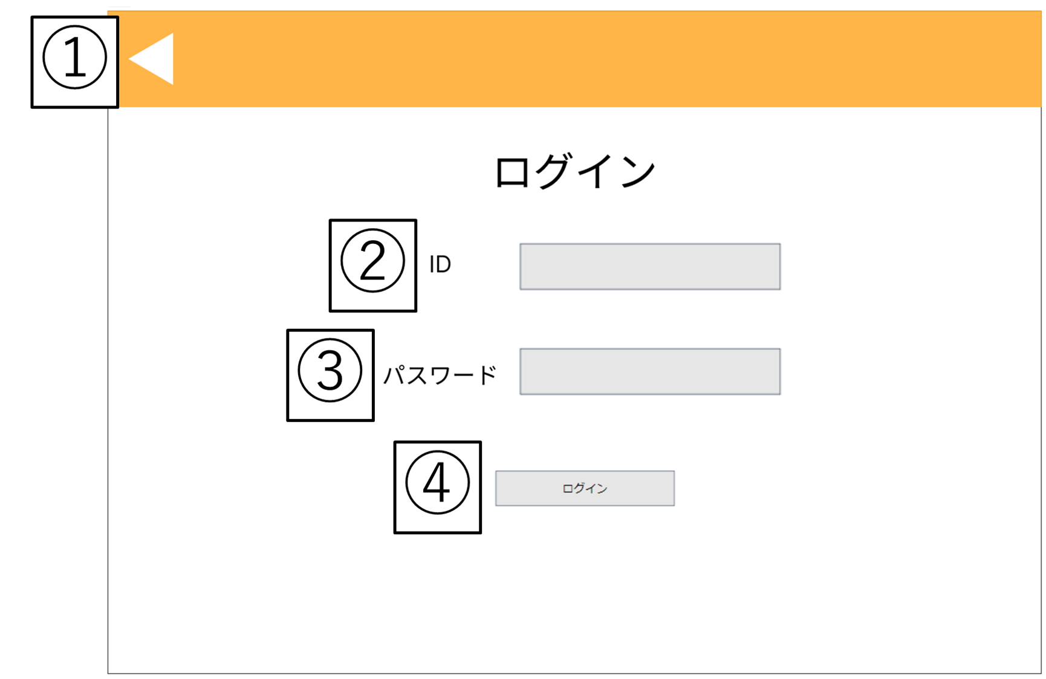 |  |  |  |  | ・ログイン前店舗情報一覧画面で ログインボタンを押したとき この画面に遷移する
 |  |  |  |  | ・ログインに失敗した場合 画面遷移は発生しない

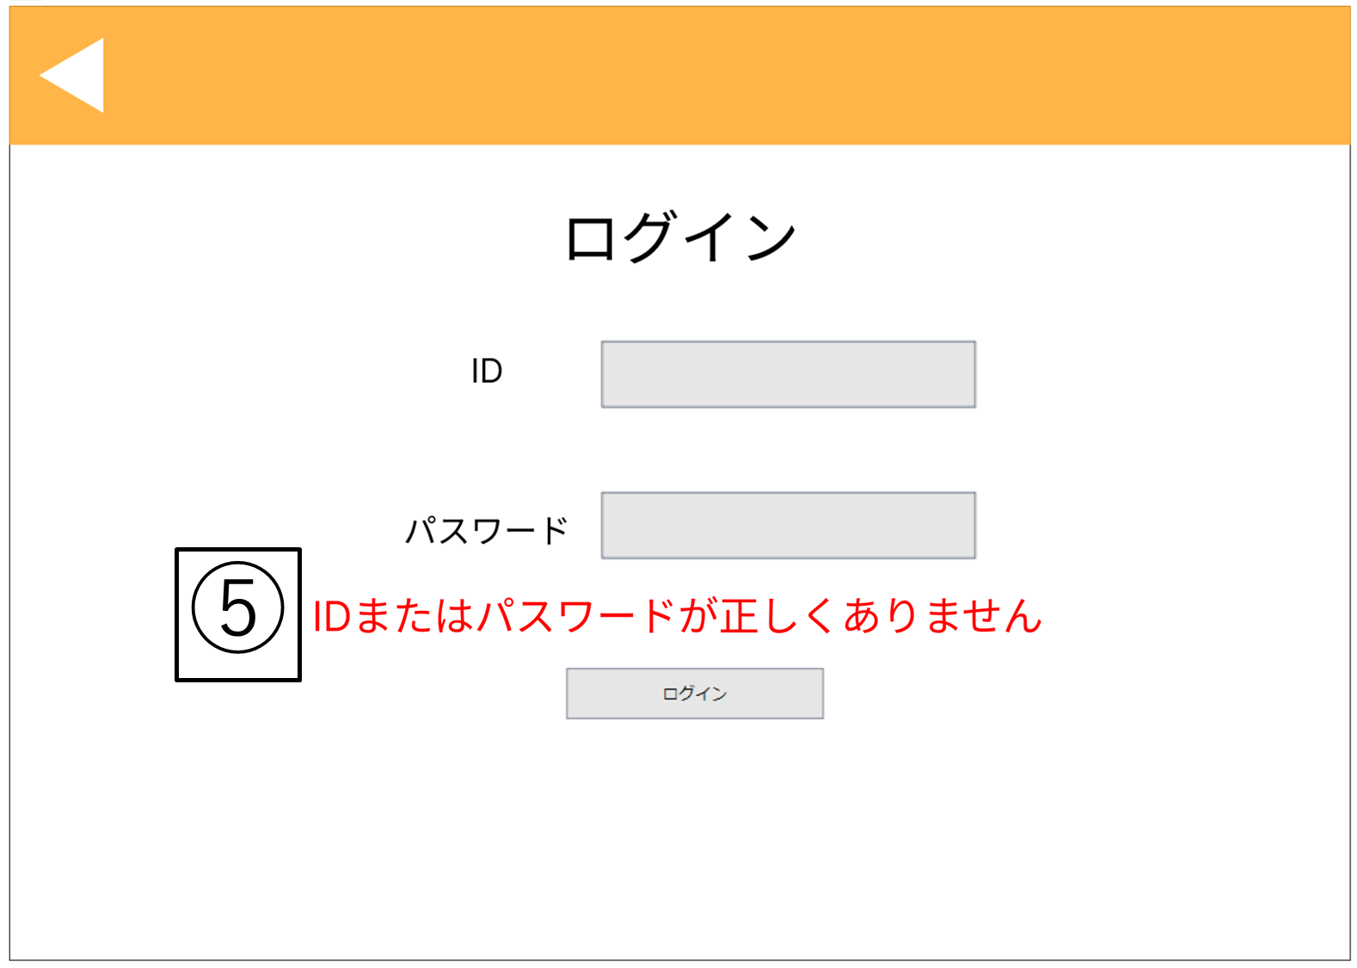

 |  |  |  |  |  | ログイン失敗した場合

No | 項目名 | 説明 | I/O | 備考
① | 戻るボタン | ・ログイン前店舗情報一覧画面に遷移する | I
② | ID入力欄 | ・社員IDを入力する欄 | I
③ | パスワード入力欄 | ・パスワードを入力する欄 | I
④ | ログインボタン | ・ログインOK/NGの判定を行う (OKの場合)メインメニュー画面に遷移する (NGの場合)エラーメッセージを表示する | I

⑤ | エラーメッセージ | ・ID・パスワードの誤りを通知する | O

画面設計（ログイン後店舗情報一覧画面)
基本設計書（画面設計）
（案 件 名）グルメ情報webシステム開発
（システム名）ダカラ食堂

画面イメージ |  |  |  |  | 備考
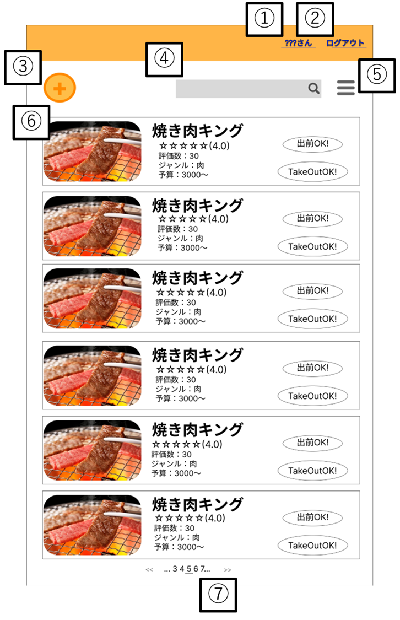 |  |  |  |  | ・ページ上部

 |  |  |  |  | ・起動時に表示される
 |  |  |  |  | ・ユーザがログアウトしたとき この画面に遷移する
 |  |  |  |  | ・ログイン画面、または、店舗情報詳 細画面で戻るボタンを押したときこ の画面に遷移する

No | 項目名 | 説明 | I/O | 備考
① | ログアウトボタン | ・ログイン画面に遷移する | I
② | 検索欄 | ・検索したい単語を入力を受付ける ・虫眼鏡のアイコンを押すことで検索を行う。 | I | ・検索実行後は、入力した内容と一部一致した店舗を表示する。
③ | 店舗登録ボタン | ・店舗情報登録画面へ遷移する | I
④ | ツールバー | ・クリックするとページ下部の並び替え入力欄、絞り込み入力欄へ スクロールする | I
⑤ | 店舗情報 | ・店舗名をクリックすると店舗詳細画面に遷移する ・店舗情報を表示する | I,O | ・店舗の登録された画像、店名、住所、電話番号、営業時間、評価数、5段階評価、 金額(価格の範囲)、ジャンル、デリバリーサービスの有無が表示される。
⑥ | ページ番号 | ・店舗情報一覧画面ページの遷移を行う ・現在のページを表示する | I,O | ・現在のページ番号にはアンダーバーが敷かれ、現在のページから前後2ページと 最初のページ、最後のページが選択できる

基本設計書（画面設計）
（案 件 名）グルメ情報webシステム開発
（システム名）ダカラ食堂

画面イメージ |  |  |  |  | 備考
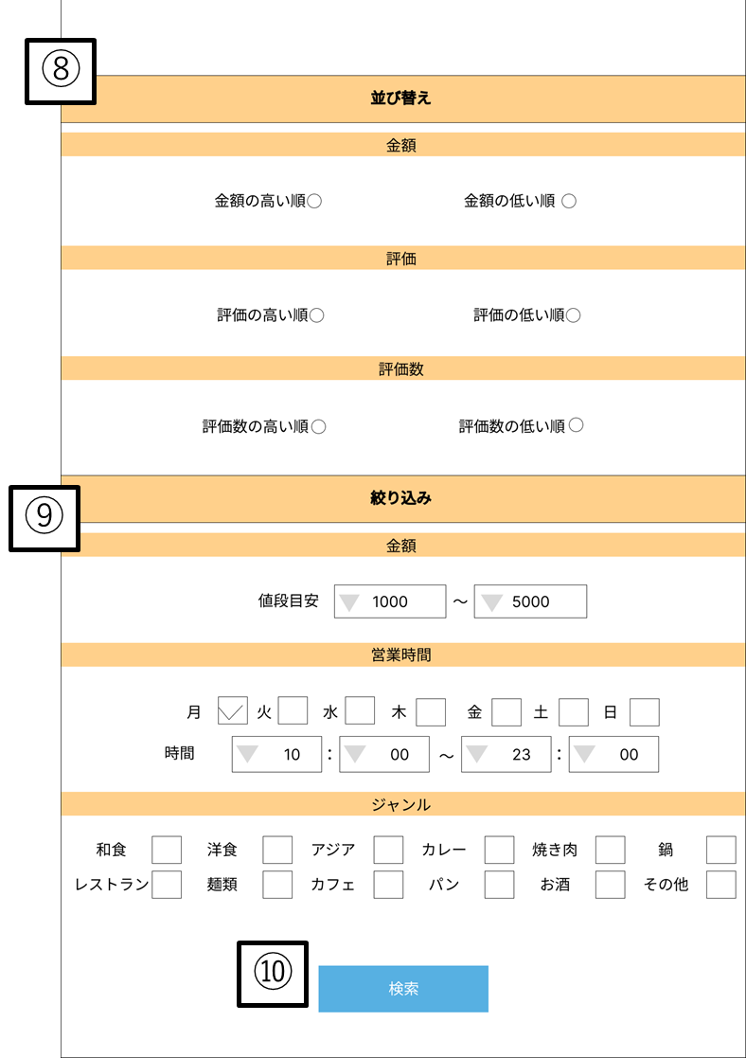 |  |  |  |  | ・ページ下部

No | 項目名 | 説明 | I/O | 備考
⑦ | 並び替え入力欄 | ・並び替え順を受け付ける | I | ・ラジオボタンで入力を受け付ける ・表示する店舗の金額、評価、評価数の昇順降順が選択できる ・全項目の内どれか1つのみ受け付ける
⑧ | 絞り込み入力欄 | ・絞り込みたい内容を受け付ける | I | ・表示する店舗の金額、営業時間、ジャンルを受け付ける ・金額ではプルダウンメニューで入力を受け付ける ・金額では価格目安を入力でき、500円未満から3000円以上を 500円区切りで選択できる ・営業時間では曜日をチェックボックスで時間をプルダウンメニューで 受け付ける ・時間では30分区切りで営業時間を受け付ける ・ジャンルではチェックボックスで入力を受け付ける ・ジャンルは和食、洋食、アジア、カレー、焼き肉、鍋、レストラン、麺類、 カフェ、パン、お酒、その他に分類される
⑨ | 検索ボタン | ・検索を実行する | I | ・検索を実行後ページのトップへスクロールする

画面設計（マイページ)
基本設計書（画面設計）
（案 件 名）グルメ情報webシステム開発
（システム名）ダカラ食堂

画面イメージ |  |  |  |  | 備考
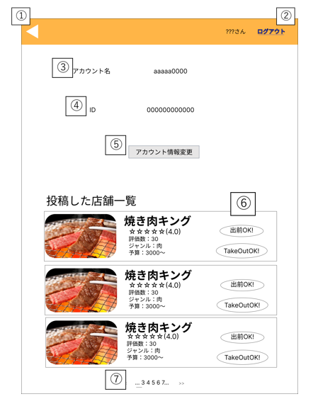 |  |  |  |  | ・ログイン後店舗情報一覧画面でマ イページボタンを押すとこの画面 に遷移する
 |  |  |  |  | ・店舗情報詳細画面で戻るボタンを 押すとこの画面に遷移する
 |  |  |  |  | ・アカウント情報変更画面で変更確 定ボタン、または、戻るボタンを 押すとこの画面に遷移する

No | 項目名 | 説明 | I/O | 備考
① | 戻るボタン | ・直前に閲覧していたページへ遷移する | I
② | ログアウトボタン | ・ログインしているアカウントからログアウトする | I | ・ログアウト後はログイン前店舗情報画面へ遷移する
③ | アカウント名 | ・現在使用しているニックネームを表示する | I | ・口コミやログイン中の名称として使用される
④ | ID | ・現在使用している社員IDが表示される | I
⑤ | アカウント情報変更ボタン | アカウント情報変更画面に遷移する | I
⑥ | 店舗情報 | ・店舗名をクリックすると店舗詳細画面に遷移する ・店舗情報を表示する | I,O | ・本アカウントで投稿した店舗が表示される ・登録された画像、店名、住所、電話番号、営業時間、評価数、5段階評価、 金額(価格の範囲)、ジャンル、デリバリーサービスの有無が表示される。
⑦ | ページ番号 | ・店舗情報一覧画面ページの遷移を行う ・現在のページを表示する | I,O | ・現在のページ番号にはアンダーバーが敷かれ、現在のページから前後2ページと 最初のページ、最後のページが選択できる

画面設計（アカウント情報変更画面)
基本設計書（画面設計）
（案 件 名）グルメ情報webシステム開発
（システム名）ダカラ食堂

画面イメージ |  |  |  |  | 備考
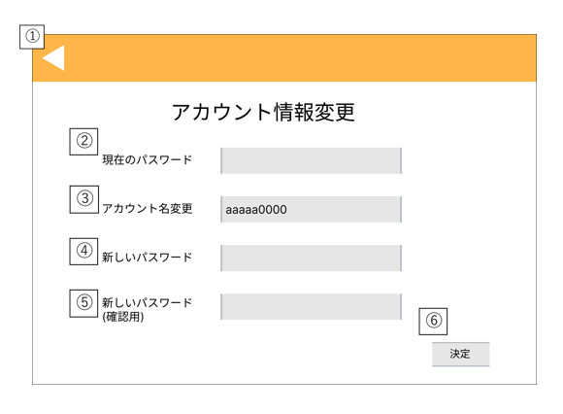 |  |  |  |  | ・マイページでアカウント情報変更ボタンを押すと この画面に遷移する
 |  |  |  |  | ・管理者メニューでアカウント情報変更ボタンを押 すとこの画面に遷移する
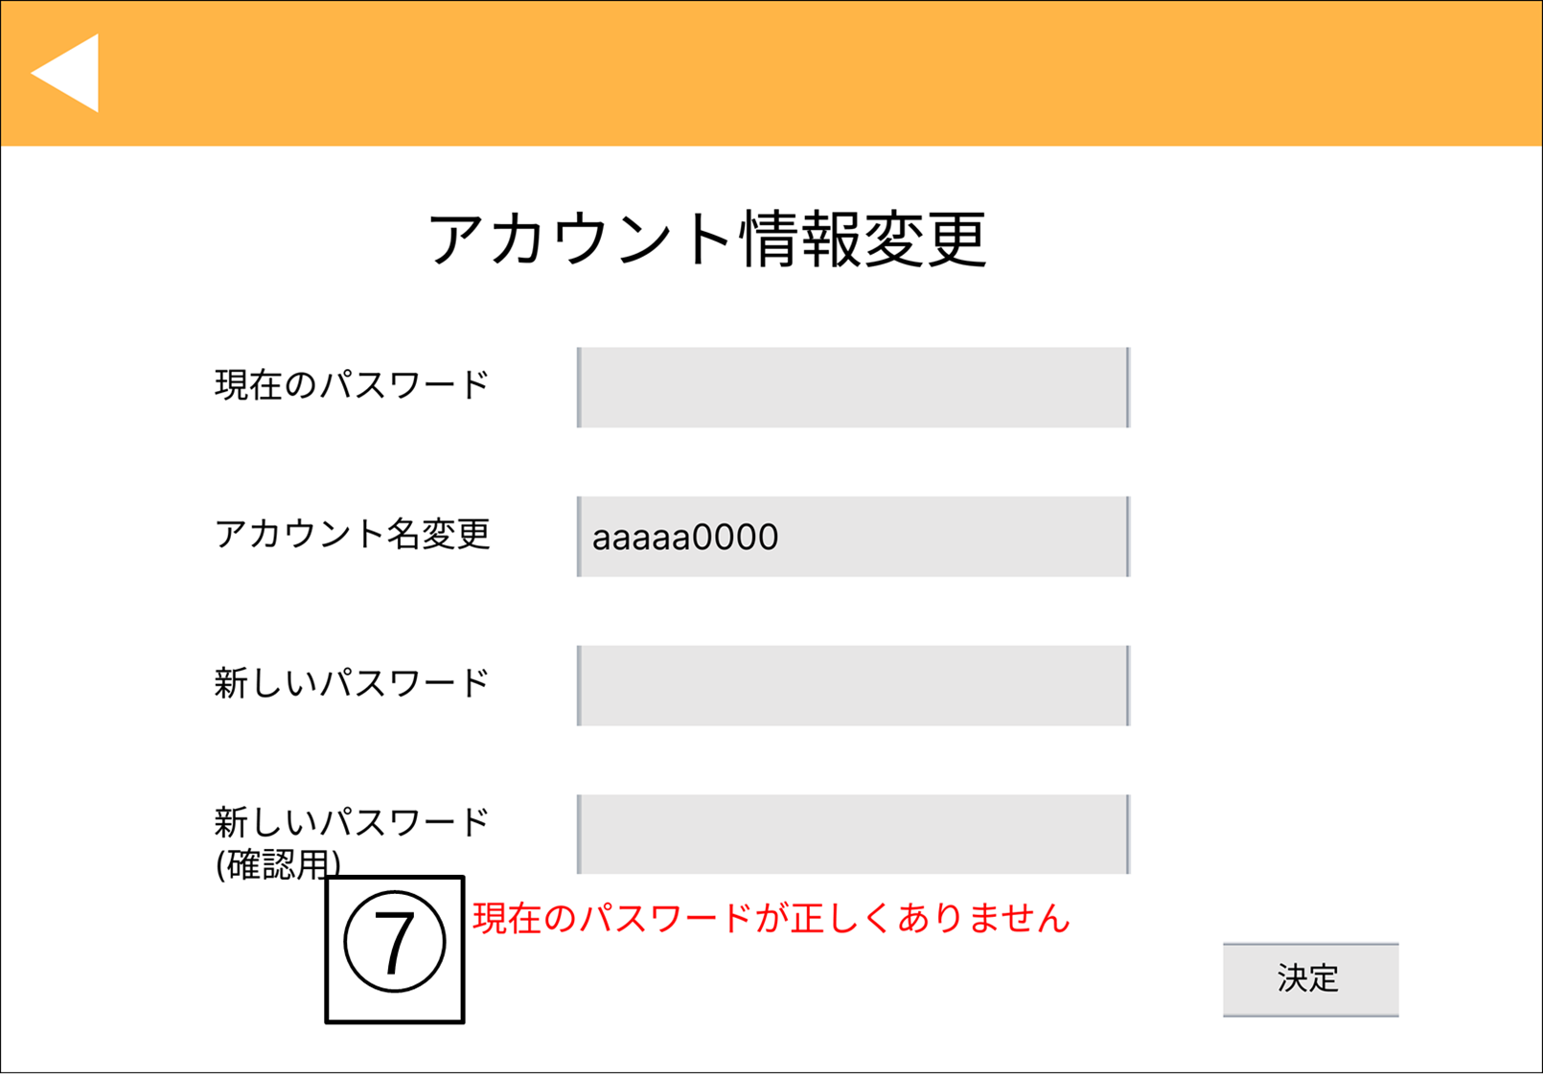

 |  |  |  |  | 現在のパスワードが誤っている場合
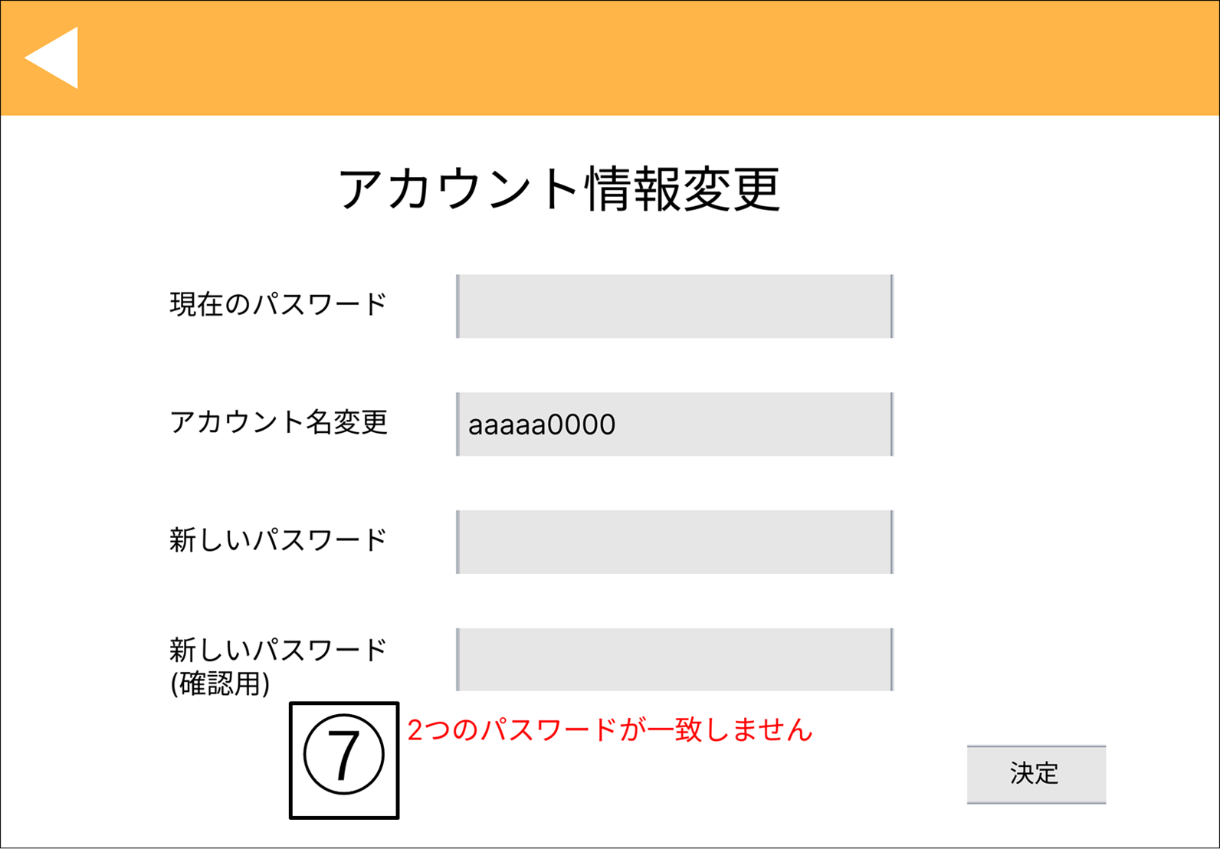

 |  |  |  |  | ④、⑤の内容が不一致である場合

No | 項目名 | 説明 | I/O | 備考
① | 戻るボタン | (社員アカウントの場合) マイページに遷移する (管理者アカウントの場合) 管理者メニュー画面に遷移する | I

② | 現在のパスワード入力欄 | ・現在のログインパスワードを入力する欄 | I
③ | アカウント名変更入力欄 | ・新しいアカウント名を入力を入力する欄 | I,O | ・現在使用しているアカウント名が入力されている ・変更を行う際にアカウント名変更欄の情報を書き換える
④ | 新しいパスワード入力欄 | ・新しいログインパスワードを入力する欄 | I
⑤ | 新しいパスワード(確認用)入力欄 | ・新しいログインパスワードを再度入力する欄 | I
⑥ | 決定ボタン | ・パスワード変更OK/NGの判定を行う (社員アカウントでOKの場合)マイページに遷移する (管理者アカウントでOKの場合)管理者メニュー画面に遷移する (NGの場合)エラーメッセージを表示する | I | ・各情報の変更を行う際の必須入力項目は以下の通りとする （アカウント名の変更）アカウント名変更入力欄、現在のパスワード入力欄 （パスワードの変更）現在のパスワード入力欄、新しいパスワード入力欄、 新しいパスワード入力欄（確認用）

⑦ | エラーメッセージ | ・パスワードの誤りを通知する (②のパスワードが違う場合)「現在のパスワードが正しくありません」 (④、⑤のパスワードが違う場合)「2つのパスワードが一致しません」 | O

画面設計（アカウント一覧画面)
基本設計書（画面設計）
（案 件 名）グルメ情報webシステム開発
（システム名）ダカラ食堂

画面イメージ |  |  |  |  | 備考
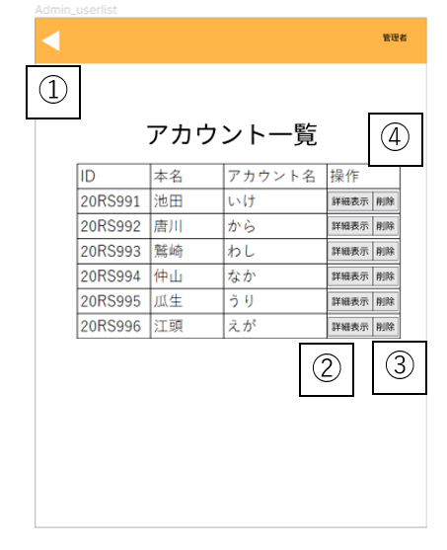 |  |  |  |  | ・管理者メニュー画面で、アカウント一覧ボタンを クリックすると遷移する。

 |  |  |  |  | ・管理者用ユーザー情報画面で、戻るボタンをクリック、 またはアカウント削除ボタン、パスワード初期化ボタン、 決定ボタンをクリックすると遷移する。

 |  |  |  |  | ポップアップ表示例
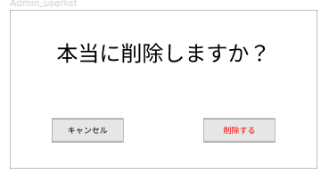

No | 項目名 | 説明 | I/O | 備考
① | 戻るボタン | ・管理者メニュー画面へ遷移する | I
② | 詳細表示ボタン | ・管理者用ユーザ情報画面へ遷移する | I
③ | アカウント削除ボタン | ・対象のアカウントが削除される | I | ・アカウント削除前にポップアップ表示で最終確認が表示される
④ | アカウント情報 | ・全ユーザの情報が一覧できる | O | ・各ユーザのID、本名、アカウント名が表示される
⑤ | 最終確認 | ・アカウントの削除するかどうかを確認する （削除するの場合）アカウントを削除する （キャンセルの場合）最終確認を消し、アカウント一覧画面へ戻る | I

画面設計（管理者用ユーザー情報画面)
基本設計書（画面設計）
（案 件 名）グルメ情報webシステム開発
（システム名）ダカラ食堂

画面イメージ |  |  |  |  | 備考
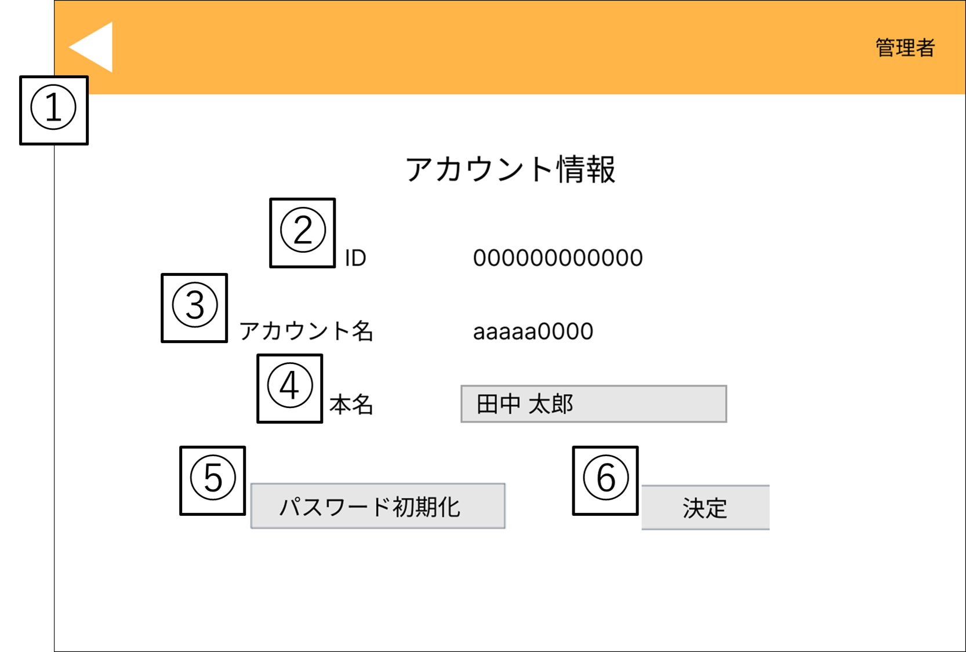 |  |  |  |  | ・アカウント一覧画面で、アカウントを 選択しクリックする。

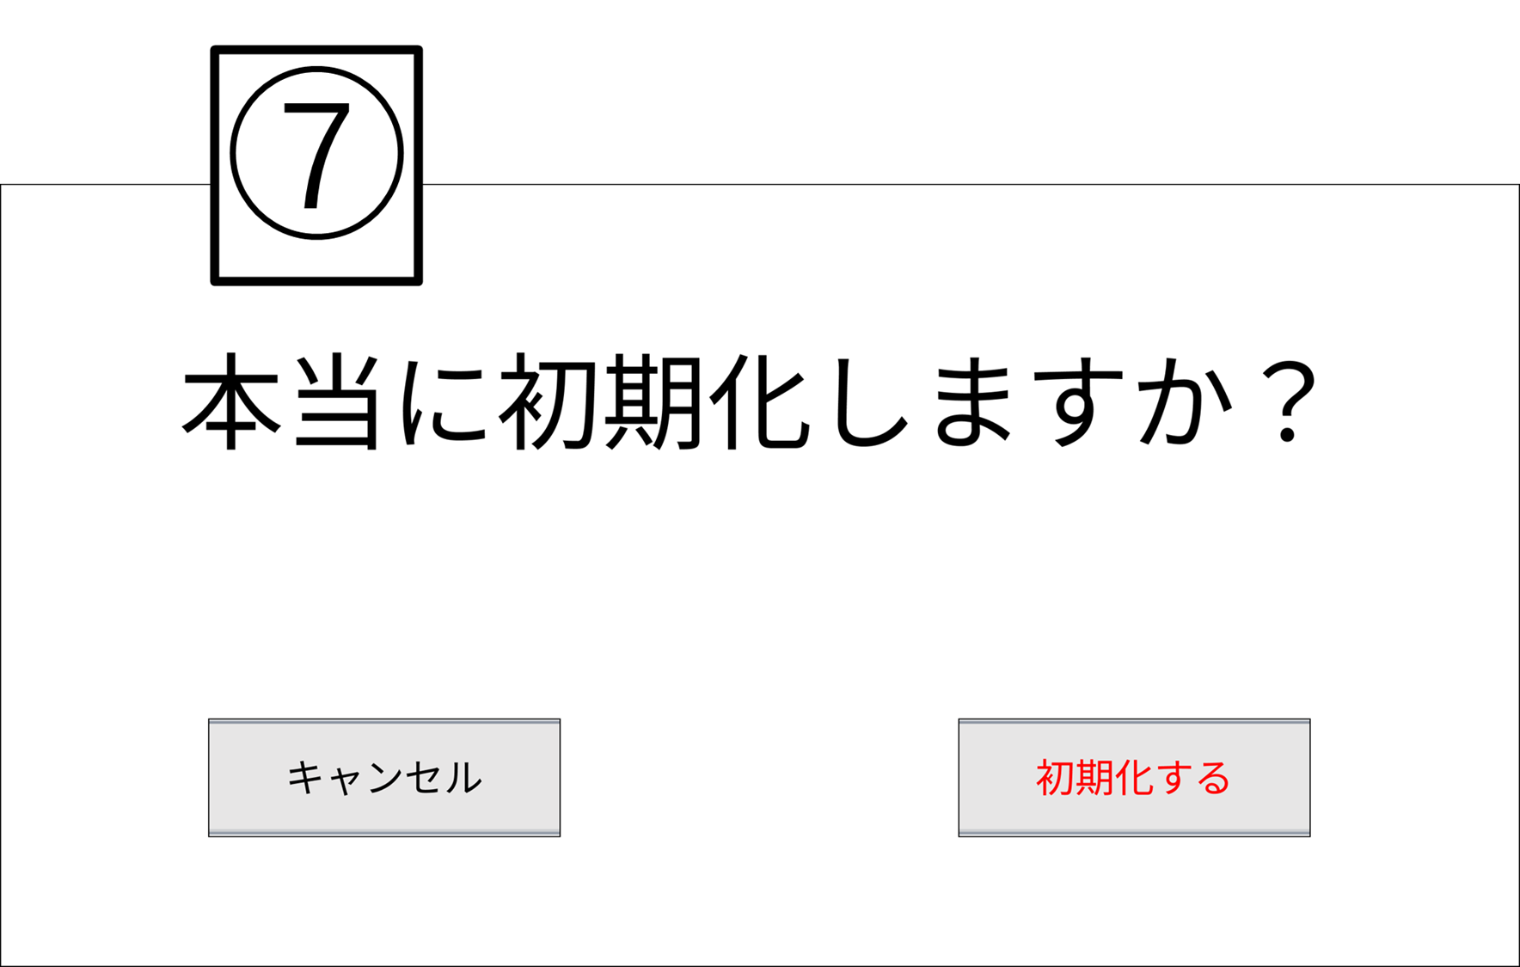

No | 項目名 | 説明 | I/O | 備考
① | 戻るボタン | ・アカウント一覧画面へ遷移する | I
② | ID | ・アカウント一覧画面で選択したユーザの社員IDが表示される | O
③ | アカウント名 | ・アカウント一覧画面で選択したユーザのアカウント名が表示される | O
④ | 本名変更入力欄 | ・アカウント一覧画面で選択したユーザの本名を入力する欄 | I,O | ・登録されている本名が入力されている
⑤ | パスワード初期化ボタン | ・パスワードが初期パスワード(ID)に変更される | I
⑥ | 決定ボタン | ・本名を入力した後に決定を押すと、リロードされ本名が変更される | I
⑦ | 最終確認 | ・パスワードを初期化するかどうかを確認する （初期化するの場合）パスワードを初期化する （キャンセルの場合）最終確認を消し、管理者用ユーザ情報画面へ戻る | I

画面設計（店舗情報登録画面）
基本設計書（画面設計）
（案 件 名）グルメ情報webシステム開発
（システム名）ダカラ食堂

画面イメージ |  |  |  |  | 備考
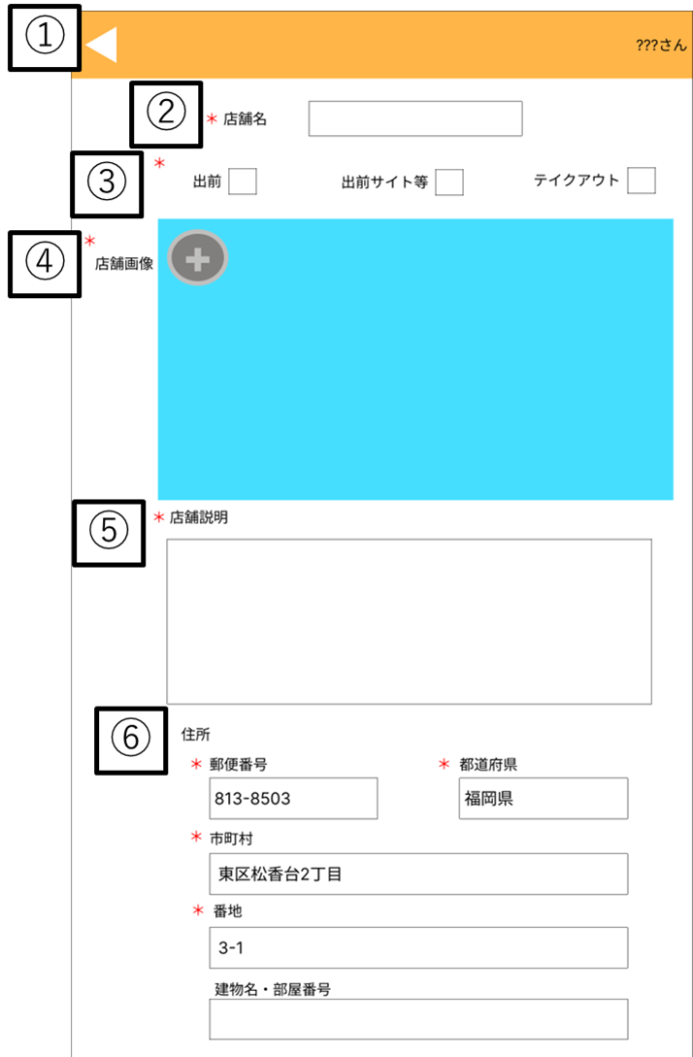 |  |  |  |  | ・ログイン後店舗情報一覧画面で、 社員アカウントでログインした状態で 店舗情報登録ボタンをクリックすると 遷移する

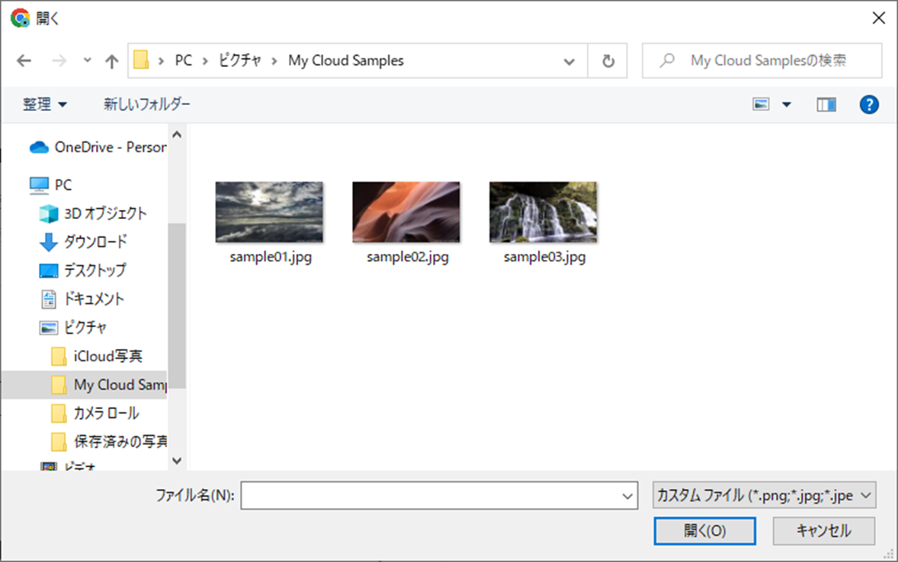

 |  |  |  |  | 画像を追加する際表示される

 |  |  |  |  | ・ページ上部

No | 項目名 | 説明 | I/O | 備考
① | 戻るボタン | ・店舗情報詳細画面へ戻る | I
② | 店舗名入力欄 | ・店舗名を入力する | I,O | ・必須入力項目 ・チェックボックスで入力を受け付ける
③ | 出前、テイクアウト入力フォーム | ・出前の対応状況を選択する | I,O | ・必須入力項目 ・チェックボックスで入力を受け付ける
④ | 店舗画像投稿欄 | ・店舗の画像をアップロードする | I,O | ・必須入力項目
⑤ | 店舗説明入力欄 | ・店舗の説明を記入する | I,O | ・必須入力項目 ・チェックボックスで入力を行う。
⑥ | 住所入力欄 | ・住所を記入する | I,O | ・郵便番号、都道府県、市町村、番地は必須入力項目 ・建物名・部屋番号は任意入力

基本設計書（画面設計）
（案 件 名）グルメ情報webシステム開発
（システム名）ダカラ食堂

画面イメージ |  |  |  |  | 備考
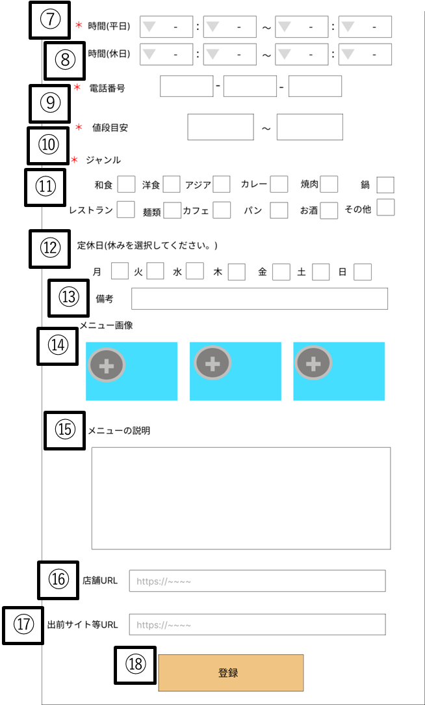 |  |  |  |  | ・ページ下部

No | 項目名 | 説明 | I/O | 備考
⑦ | 営業時間(平日)入力フォーム | ・平日の営業時間を選択する | I,O | ・必須入力項目 ・プルダウンメニューで入力を受け付ける ・00:00～23:50までの値を受け付ける
⑧ | 営業時間(休日)入力フォーム | ・休日の営業時間を選択する | I,O | ・任意入力項目 ・プルダウンメニューで入力を受け付ける ・00:00～23:50までの値を受け付ける
⑨ | 電話番号入力欄 | ・店舗の電話番号を記入する | I,O | ・必須入力項目 ・プルダウンメニューで入力を受け付ける
⑩ | 値段目安入力欄 | ・予算を記入する | I,O | ・必須入力項目 ・プルダウンメニューで入力を受け付ける
⑪ | ジャンル入力フォーム | ・ジャンルを選択する | I,O | ・必須入力項目 ・チェックボックスで入力を受け付ける
⑫ | 定休日入力フォーム | ・定休日を選択する | I,O | ・任意入力項目 ・チェックボックスで入力を受け付ける
⑬ | 店休日備考欄 | ・店休日の備考を記入する | I,O | ・任意入力項目 ・定休日の説明が必要な場合には入力を行ってもらう
⑭ | メニュー画像投稿欄 | ・メニューの画像をアップロードする | I,O | ・任意入力項目 ・アップロードできる画像は3枚まで
⑮ | メニューの説明入力欄 | ・メニューの説明文を記入する | I,O | ・任意入力項目
⑯ | 店舗URL | ・店舗のHPのURLを記入する | I,O | ・任意入力項目
⑰ | 出前サイト等URL | ・出前サイト等のURLを記入する | I,O | ・任意入力項目
⑱ | 編集完了ボタン | ・ボタンを押すと入力した情報が登録される | I

画面設計（店舗情報編集画面）
基本設計書（画面設計）
（案 件 名）グルメ情報webシステム開発
（システム名）ダカラ食堂

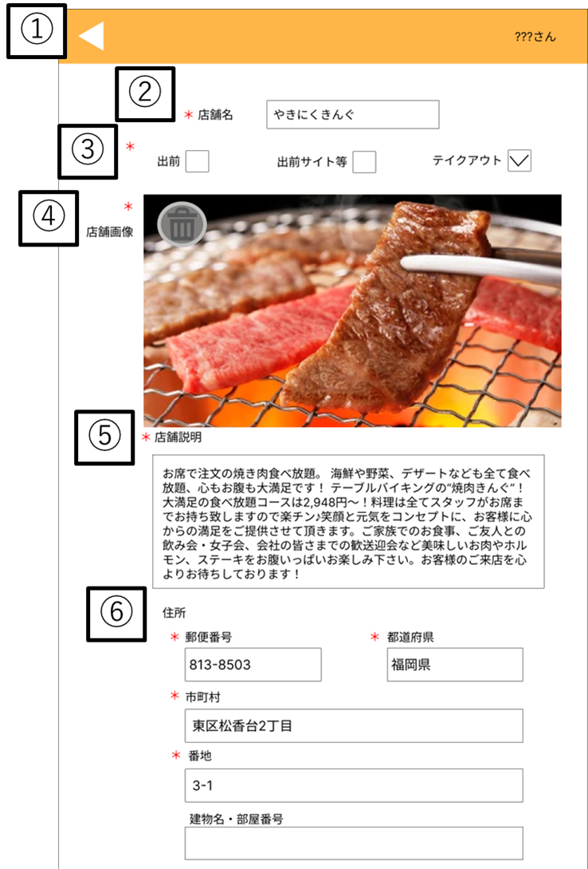
画面イメージ |  |  |  |  | 備考
 |  |  |  |  | ・ページ上部
 |  |  |  |  | ・店舗情報詳細画面で、投稿者で ログインした状態で店舗情報編集 ボタンをクリックすると遷移する

 |  |  |  |  | 画像を追加する際表示される

No | 項目名 | 説明 | I/O | 備考
① | 戻るボタン | ・店舗情報詳細画面へ戻る | I
② | 店舗名入力欄 | ・店舗名を入力する | I,O | ・必須入力項目 ・チェックボックスで入力を受け付ける
③ | 出前、テイクアウト入力フォーム | ・出前の対応状況を選択する | I,O | ・必須入力項目 ・チェックボックスで入力を受け付ける
④ | 店舗画像投稿欄 | ・店舗の画像をアップロードする | I,O | ・必須入力項目
⑤ | 店舗説明入力欄 | ・店舗の説明を記入する | I,O | ・必須入力項目・チェックボックスで入力を行う。
⑥ | 住所入力欄 | ・住所を記入する | I,O | ・郵便番号、都道府県、市町村、番地は必須入力項目 ・建物名・部屋番号は任意入力

基本設計書（画面設計）
（案 件 名）グルメ情報webシステム開発
（システム名）ダカラ食堂

画面イメージ |  |  |  |  | 備考
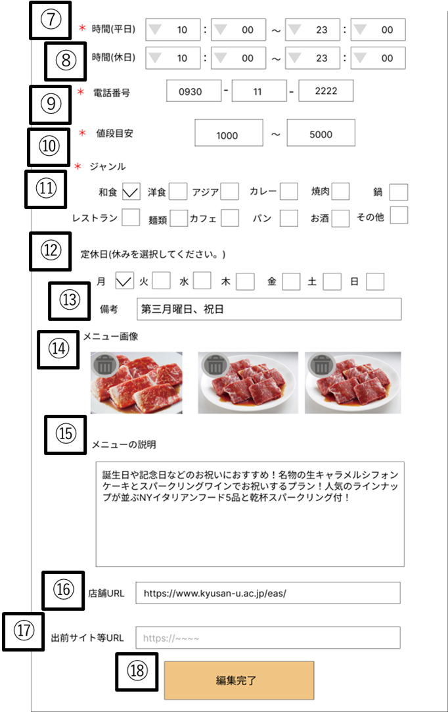 |  |  |  |  | ・ページ下部

No | 項目名 | 説明 | I/O | 備考
⑦ | 営業時間(平日)入力フォーム | ・平日の営業時間を選択する | I,O | ・必須入力項目 ・プルダウンメニューで入力を受け付ける ・00:00～23:50までの値を受け付ける
⑧ | 営業時間(休日)入力フォーム | ・休日の営業時間を選択する | I,O | ・任意入力項目 ・プルダウンメニューで入力を受け付ける ・00:00～23:50までの値を受け付ける
⑨ | 電話番号入力欄 | ・店舗の電話番号を記入する | I,O | ・必須入力項目 ・プルダウンメニューで入力を受け付ける
⑩ | 値段目安入力欄 | ・予算を記入する | I,O | ・必須入力項目 ・プルダウンメニューで入力を受け付ける
⑪ | ジャンル入力フォーム | ・ジャンルを選択する | I,O | ・必須入力項目 ・チェックボックスで入力を受け付ける
⑫ | 定休日入力フォーム | ・定休日を選択する | I,O | ・任意入力項目 ・チェックボックスで入力を受け付ける
⑬ | 店休日備考欄 | ・店休日の備考を記入する | I,O | ・任意入力項目 ・定休日の説明が必要な場合には入力を行ってもらう
⑭ | メニュー画像投稿欄 | ・メニューの画像をアップロードする | I,O | ・任意入力項目 ・アップロードできる画像は3枚まで
⑮ | メニューの説明入力欄 | ・メニューの説明文を記入する | I,O | ・任意入力項目
⑯ | 店舗URL | ・店舗のHPのURLを記入する | I,O | ・任意入力項目
⑰ | 出前サイト等URL | ・出前サイト等のURLを記入する | I,O | ・任意入力項目
⑱ | 編集完了ボタン | ・ボタンを押すと入力した情報が登録される | I

画面設計（管理者メニュー画面）
基本設計書（画面設計）
（案 件 名）グルメ情報webシステム開発
（システム名）ダカラ食堂

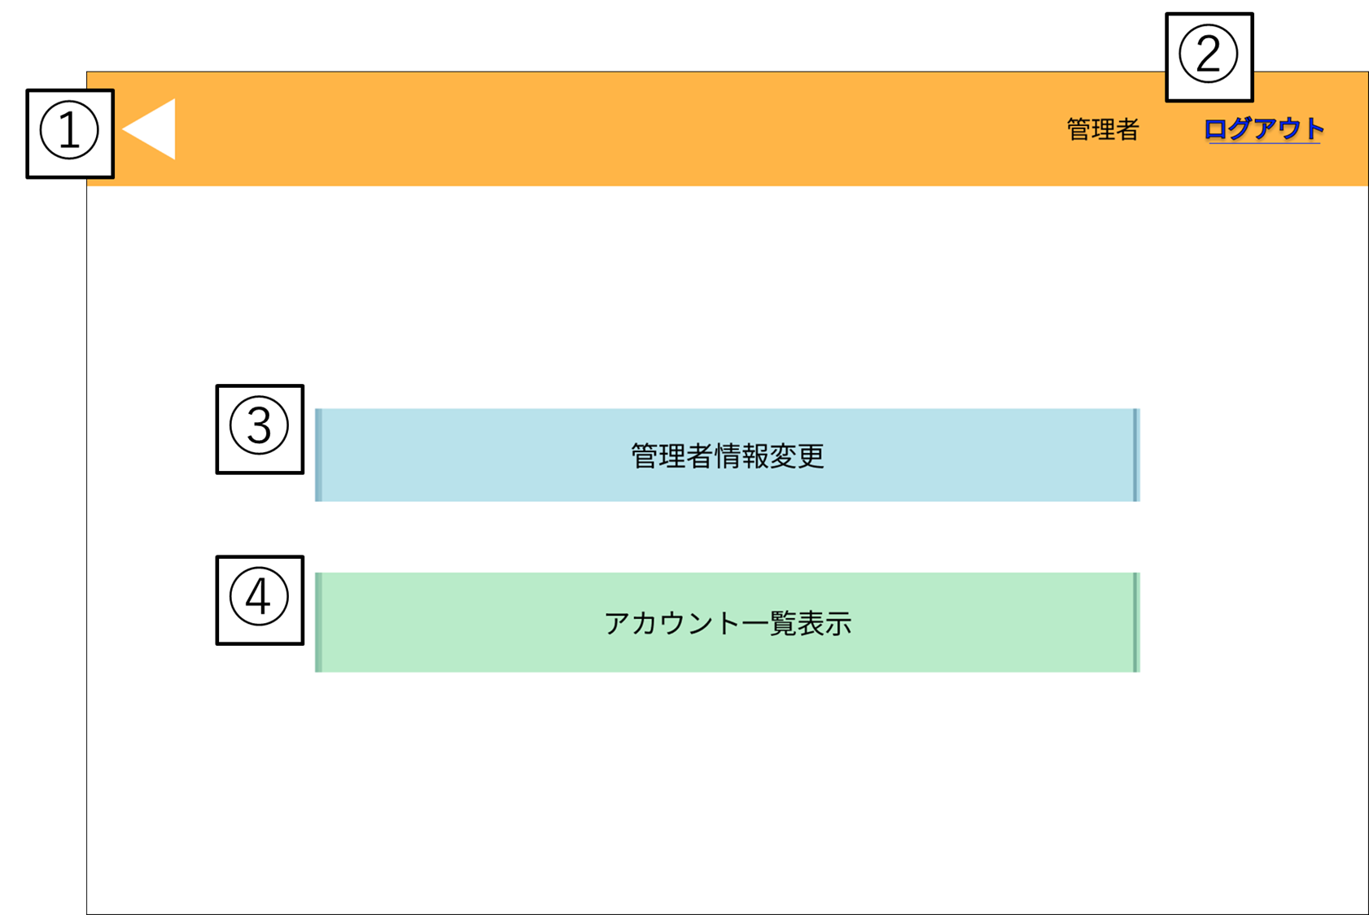
画面イメージ |  |  |  |  | 備考
 |  |  |  |  | ・ログイン後店舗情報一覧画面で、 管理者アカウントでログインした状 態でユーザー名をクリックすると遷 移する。

 |  |  |  |  | ・アカウント一覧画面で、戻るボタン をクリックすると遷移する。

 |  |  |  |  | ・アカウント情報変更画面で、変更確 定ボタンまたは戻るボタンをクリック すると遷移する。

No | 項目名 | 説明 | I/O | 備考
① | 戻るボタン | ・ログイン後店舗情報一覧画面へ遷移する | I
② | ログアウトボタン | ・ログインしているアカウントからログアウトする | I | ・ログアウト後はログイン前店舗情報一覧画面へ遷移する
③ | アカウント情報編集ボタン | ・アカウント情報変更画面に遷移する | I
④ | アカウント一覧表示ボタン | ・アカウント一覧画面に遷移する | I

画面設計（店舗情報詳細画面)
基本設計書（画面設計）
（案 件 名）グルメ情報webシステム開発
（システム名）ダカラ食堂

画面イメージ |  |  |  |  | 備考
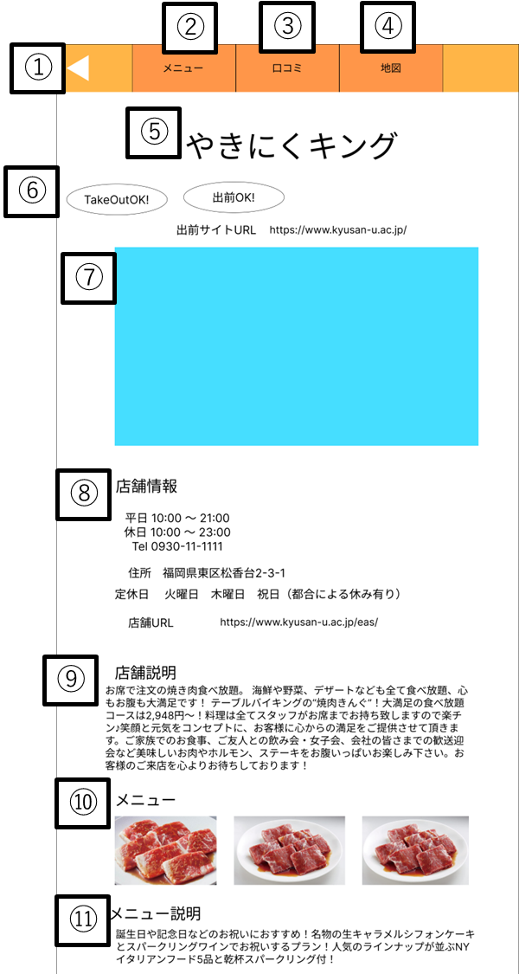 |  |  |  |  | ・ページ上部

 |  |  |  |  | ・ログイン前店舗情報一覧画面で、
 |  |  |  |  | 店舗をクリックすると遷移する。

No | 項目名 | 説明 | I/O | 備考
① | 戻るボタン | ・押すと店舗情報一覧画面に遷移する （ログイン前）ログイン前店舗情報一覧画面 （ログイン後）ログイン後店舗情報一覧画面 | I
② | メニュー移動ボタン | ・当画面のメニューの項目にスクロールする | I
③ | 口コミ移動ボタン | ・当画面のメニューの項目にスクロールする | I
④ | 地図移動ボタン | ・当画面の地図の項目にスクロールする | I
⑤ | 店舗名 | ・店舗名が表示される | O
⑥ | テイクアウト、出前表示 | ・テイクアウト、出前が可能か表示される | O | ・可能な時のみ表示される ・出前サイト等に対応している場合はURLが表示される
⑦ | 店舗画像 | ・店舗の画像が表示される | O
⑧ | 店舗情報 | ・店舗の情報が表示される | O | ・店舗の営業時間、電話番号、住所、定休日、店舗のホームページ（あれば）が 表示される。
⑨ | 店舗説明 | ・店舗の説明が表示される | O
⑩ | メニュー画像 | ・メニューの画像が表示される | O | ・表示される画像は最大で3枚
⑪ | メニュー説明 | ・メニューの説明が表示される | O

画面イメージ |  |  |  |  | 備考
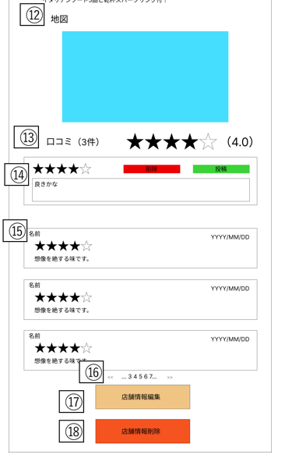 |  |  |  |  | ・ページ下部
 |  |  |  |  | ・ログイン後店舗情報一覧画面で、 店舗をクリックすると遷移する。

 |  |  |  |  | ・店舗情報登録画面で、必要項目を 入力し登録ボタンをクリックすると 遷移する。

 |  |  |  |  | ・マイページで、投稿した店舗一覧 から参照したい店舗名をクリックす ると遷移する。

 |  |  |  |  | ・店舗情報編集画面で、編集完了画 面または戻るボタンをクリックすると 遷移する。

 |  |  |  |  | ・管理者が削除を選択すると、表示される
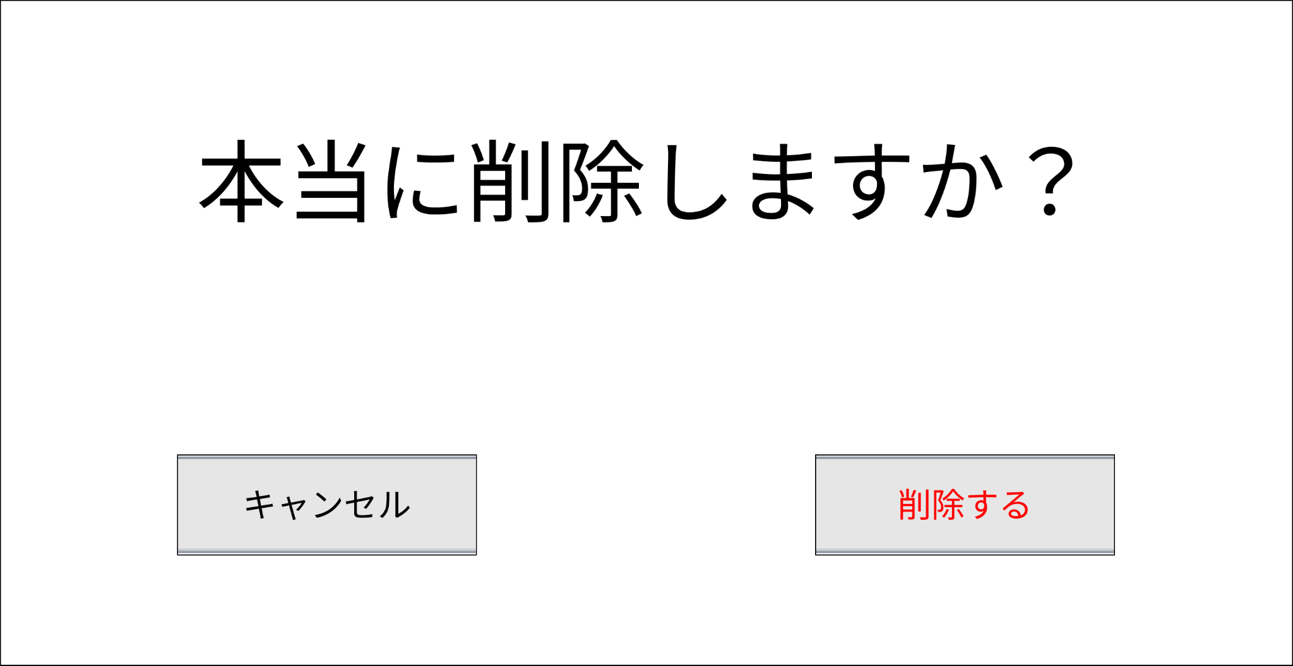

No | 項目名 | 説明 | I/O | 備考
⑫ | 地図情報 | ・店舗を中心にGoogleMapで位置情報が表示される | O
⑬ | 評価 | ・店舗への評価が表示される | O | ・評価は5段階評価とそれを元にした店数（小数点第一まで）で表示される
⑭ | 口コミ投稿フォーム | ・5段階評価（必須）とコメント（任意）を受け付け、投稿ボタンを選択すると コメントの投稿ができる ・自身のコメントを削除する場合は削除ボタンを選択することで削除できる | I,O | ・社員アカウントでログイン時のみ表示する ・口コミの投稿は各アカウントに対して店舗に1つのみとする ・自身が投稿した内容は投稿フォームに表示され、口コミには表示されない
⑮ | 口コミ | ・口コミが表示される | O | ・自身の口コミ以外表示される
⑯ | ページ番号 | ・店舗情報一覧画面ページの遷移を行う ・現在のページを表示する | I,O | ・現在のページ番号にはアンダーバーが敷かれ、現在のページから前後2ページと 最初のページ、最後のページが選択できる
⑰ | 店舗情報編集ボタン | ・店舗情報編集画面へ遷移する | O | ・当店舗情報の投稿者、管理者の時のみ店舗情報編集ボタンが表示される
⑱ | 店舗情報削除ボタン | ・店舗情報を削除する | O | ・当店舗情報の投稿者、管理者の時のみ店舗情報削除ボタンが表示される ・当ボタンを選択後最終確認が行われる
⑲ | 最終確認 | ・店舗情報を削除するか確認を行う （削除するの場合）表示している店舗情報を削除する （キャンセルの場合）店舗情報詳細画面へ戻る | I,O

